문제 발생 지표
Animal Chess TC작성

id | 참고사진 | 버그내용 | 버그인 이유 | 버그 생긴 이유 | 해결
1 |  | 패배시 라운드 안넘어가지만 경험치, 골드 획득 | 1레벨에 아무것도 놓지않고 경험치, 골드 파밍 가능 | 패배 시 스테이지 유지만 예외사항으로 두었음.
2 | 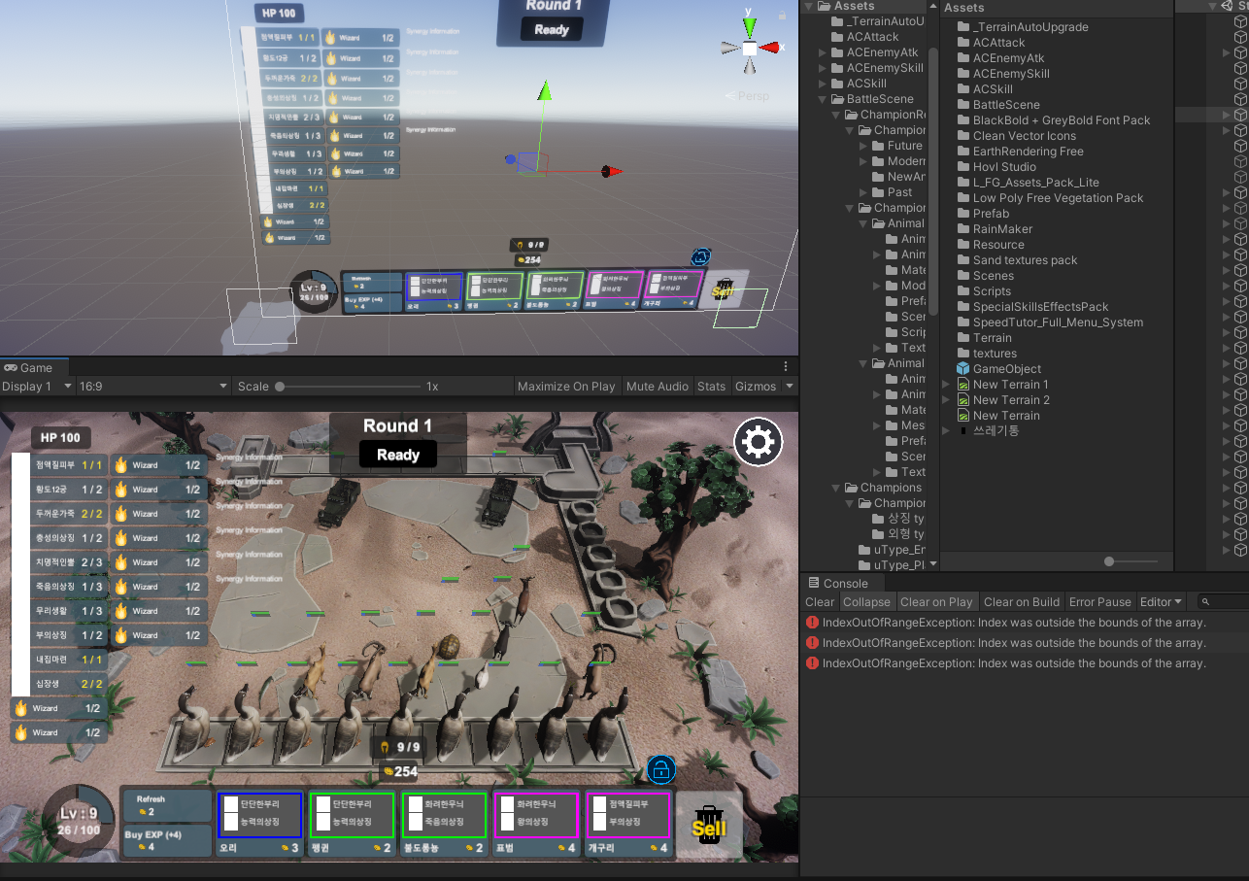 | 시너지 개수 일정 이상 넘어가면 오류발생, 시너지 표시 오류 | 몬스터가 목록에서 사라지지 않고 계속 소환됨 | 시너지 어레이 개수 제한
3 |  | 스킬 무한 사용 이펙트 | 스킬 사용하지 않아도 계속 사용됨, 이펙트만 인줄 알았는데 스킬 사용 이 계속 하나씩 오름, 내용도 적용됨 | 마나가 모두 닳은 것으로 보아 마나 관련은 아닌 것 같음.
4 |  | 2성, 3성 몬스터 판매 시 골드 X | 판매골드 안들어옴. | 판매 골드 적용 안되어있음.
5 |  | 마나 회복양이 너무 많음 | 게임 밸런스상 많은 타격을 주고받게 됨을 알게 됨. | 받는 피해 마나를 줄이자.
6 |  | 게 안움직이고 공격 안함 | 게를 사용하는 이유가 없음 | 타겟 설정은 하는것으로 보아 움직임 자체에 문제가 있는 것으로 보임
7 |  | 이펙트 적용 위치 변경 | Scout기본공격(자신에게 이펙트 젝용), 포병기본공격(적군에게 떨어지는 이펙트로 변경), 돌격병기본공격(자신에게 이펙트 적용)
8 |  | 가끔
9 |  | 돌격병 공격속도가 너무 빠름 | 보통 유닛보다 공격속도가 느려야 하지만 두배정도 빠름 | 애니메이션 설정 오류일것 같음.
10 |  | 라운드 시작후 첫타 이펙트만 적용되고 타격 적용 안됨 | 이펙트라도 안나오면 괜찮지만 오히려 이것때문에 데미지 손실 | 공격 사거리 오류인가?
11 |  | 불도롱뇽 데미지 | 기본공격은 76정도 데미지 이지만 스킬 사용시 2000고정 피해 들어감, | 데미지 감소 필요 초반에 너무 셈
12 |  | 몬스터를 전투중 인벤토리에 6마리 가지고 있을 경우 한세트만 합쳐지고 나머지는 그대로 존재 | 높은 등급일 경우 나올 확률도 희박한데 팔고 다시 사기 힘듦 | 새로고침 버튼을 만들어 주면 좋을 듯
13 |  | 문어 2성 합성 불가 | 2성 합성 시 사라짐 | 프리팹 추가 요망
14 |  | 소환 몬스터관련 문제 있는듯함 라운드가 안끝나고 계속 이어짐 | 다음 라운드에도 소환몹은 안사라짐 | 확인 요망
15 |  | 가끔 공격속도가 적 아군 모두 매우 빨라지는 오류 발생 |  | 확인요망
16
17
18
19
20
21
22
23
24
25
26
27
28

